P11动态外窗原型审批
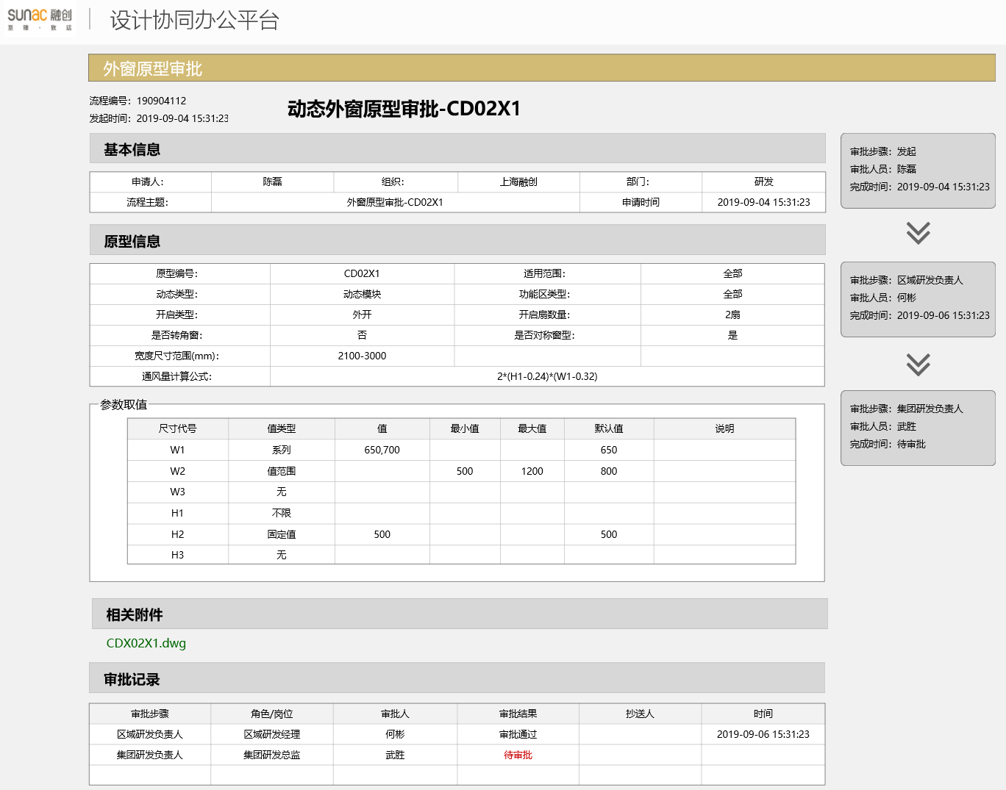
动态外窗原型审批
表单编号(PageCode)： |  | P11
流程主题： |  | 动态外窗原型审批 -prototypeID

基本信息
申请人 | 陈磊 | 组织 | 上海融创 | 部门 | 研发
流程主题 | 动态外窗原型审批 -prototypeID |  |  | 申请时间

原型信息
原型编号： |  | prototypeID |  | 适用范围： |  | region
动态类型： |  | dynamicType |  | 功能区类型： |  | functionalAreas
开启类型： |  | openType |  | 开启扇数量： |  | openCount
是否转角窗： |  | isCorner |  | 是否对称窗型： |  | isMirror
宽度尺寸范围(mm)： |  | widthRange
通风量计算公式： |  | airVolumeFormula

参数取值（父节点：sizePara）总行数约6-8行
尺寸代号 | 值类型 | 值 | 最小值 | 最大值 | 默认值 | 说明 (文字可能较长)
code | valueType | value | minValue | maxValue | defaultValue | valueDescription
code | valueType | value | minValue | maxValue | defaultValue | valueDescription
code | valueType | value | minValue | maxValue | defaultValue | valueDescription
code | valueType | value | minValue | maxValue | defaultValue | valueDescription
code | valueType | value | minValue | maxValue | defaultValue | valueDescription
code | valueType | value | minValue | maxValue | defaultValue | valueDescription

相关附件（附件地址）
filePath

P12静态外窗原型审批
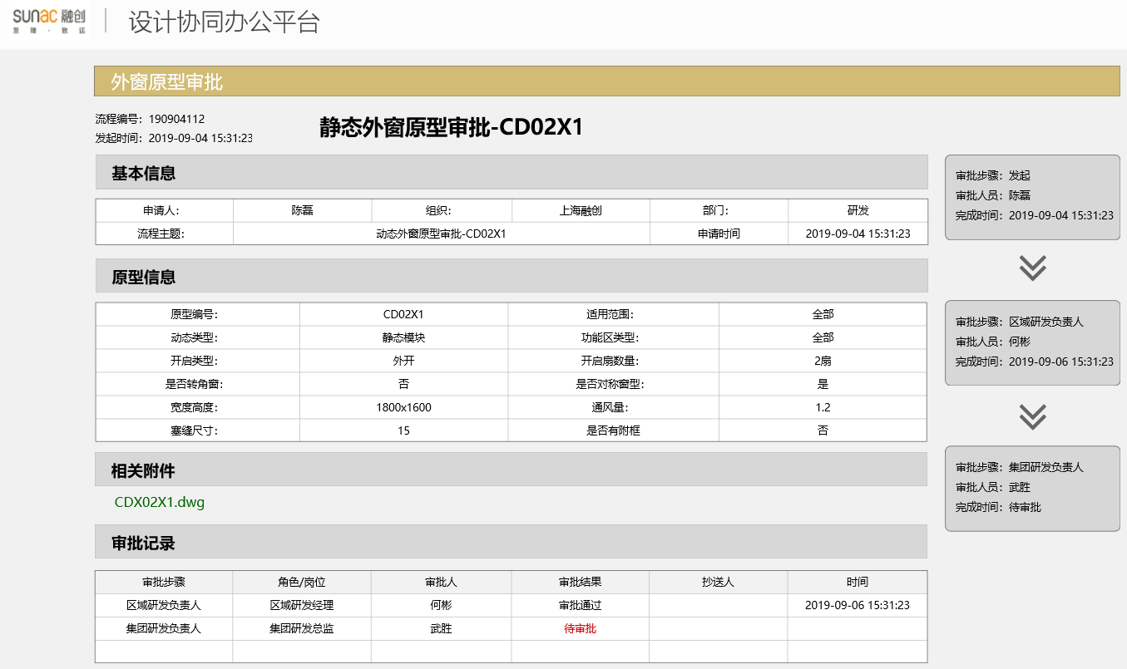
静态外窗原型审批
表单编号(PageCode)： |  | P12
流程主题： |  | 静态外窗原型审批 -prototypeID

基本信息
申请人 | 陈磊 | 组织 | 上海融创 | 部门 | 研发
流程主题 | 静态外窗原型审批 -prototypeID |  |  | 申请时间

原型信息
原型编号： |  | prototypeID |  | 适用范围： |  | region
动态类型： |  | dynamicType |  | 功能区类型： |  | functionalAreas
开启类型： |  | openType |  | 开启扇数量： |  | openCount
是否转角窗： |  | IsCorner |  | 是否对称窗型： |  | IsMirror
宽度高度： |  | widthHeight |  | 通风量： |  | airVolume
塞缝尺寸： |  | fillerSize |  | 是否有附框 |  | hasAuxiliaryFrame

相关附件（附件地址）
filePath

P21动态门原型审批
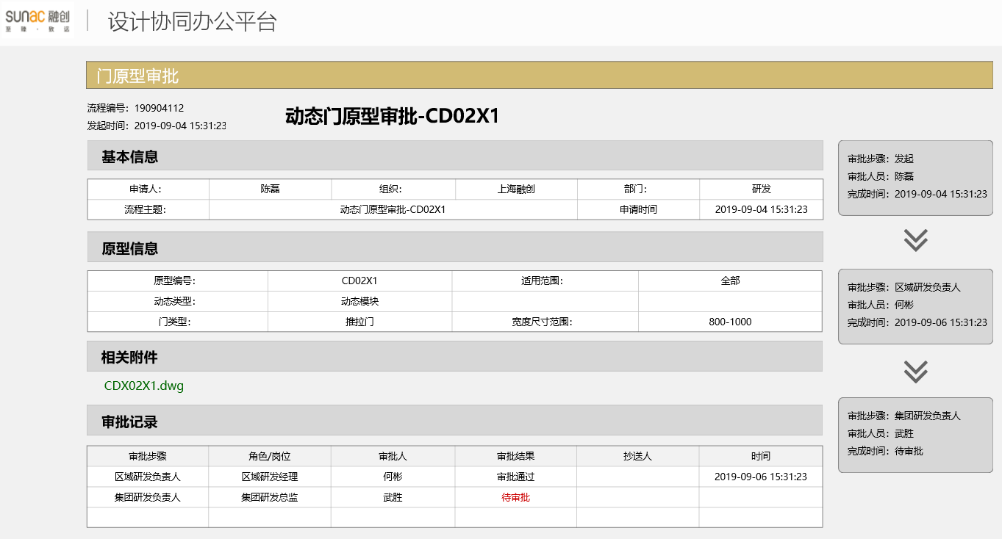
动态门原型审批
表单编号(PageCode)： |  | P21
流程主题： |  | 动态门原型审批 -prototypeID

基本信息
申请人 | 陈磊 | 组织 | 上海融创 | 部门 | 研发
流程主题 | 动态门原型审批 -prototypeID |  |  | 申请时间

原型信息
原型编号： |  | prototypeID |  | 适用范围： |  | region
动态类型： |  | dynamicType
门类型： |  | doortype |  | 宽度范围： |  | widthrange

相关附件（附件地址）
filePath

P22静态门原型审批
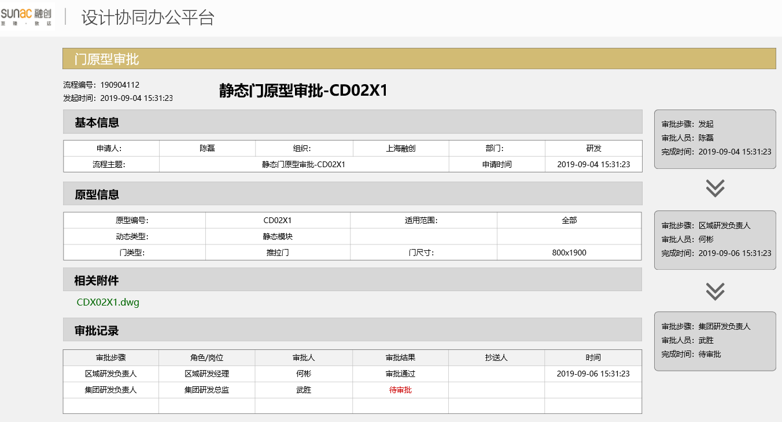
静态门原型审批
表单编号(PageCode)： |  | P22
流程主题： |  | 静态门原型审批 -prototypeID

基本信息
申请人 | 陈磊 | 组织 | 上海融创 | 部门 | 研发
流程主题 | 静态门原型审批 -prototypeID |  |  | 申请时间

原型信息
原型编号： |  | prototypeID |  | 适用范围： |  | region
动态类型： |  | dynamicType
门类型： |  | doortype |  | 门尺寸： |  | doorsize

相关附件（附件地址）
filePath

P31动态厨房原型审批

动态厨房原型审批
表单编号(PageCode)： |  | P31
流程主题： |  | 动态厨房原型审批 -prototypeID

基本信息
申请人 | 陈磊 | 组织 | 上海融创 | 部门 | 研发
流程主题 | 动态厨房原型审批 -prototypeID |  |  | 申请时间

原型信息
原型编号： |  | prototypeID |  | 适用范围： |  | region
动态类型： |  | dynamicType |  | 厨房类型： |  | kitchenType
是否含排气道 |  | hasAirVent |  | 门窗位置： |  | doorWindowPos
开间尺寸范围： |  | widthRange |  | 进深尺寸范围： |  | HeightRange

相关附件（附件地址）
filePath

P32静态厨房原型审批
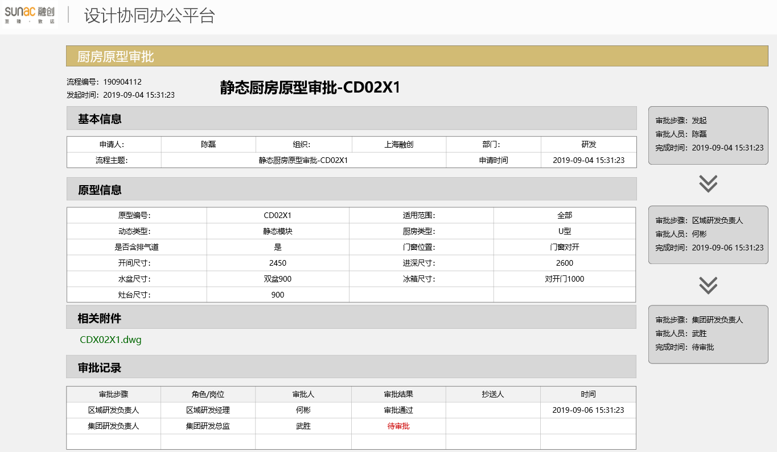
静态厨房原型审批
表单编号(PageCode)： |  | P32
流程主题： |  | 静态厨房原型审批 -prototypeID

基本信息
申请人 | 陈磊 | 组织 | 上海融创 | 部门 | 研发
流程主题 | 静态厨房原型审批 -prototypeID |  |  | 申请时间

原型信息
原型编号： |  | prototypeID |  | 适用范围： |  | region
动态类型： |  | dynamicType |  | 厨房类型： |  | kitchenType
是否含排气道 |  | hasAirVent |  | 门窗位置： |  | doorWindowPos
开间尺寸： |  | width |  | 进深尺寸： |  | Height
水盆尺寸： |  | basinSize |  | 冰箱尺寸： |  | fridgeSize
灶台尺寸： |  | gasstoveSize

相关附件（附件地址）
filePath

P41动态卫生间原型审批
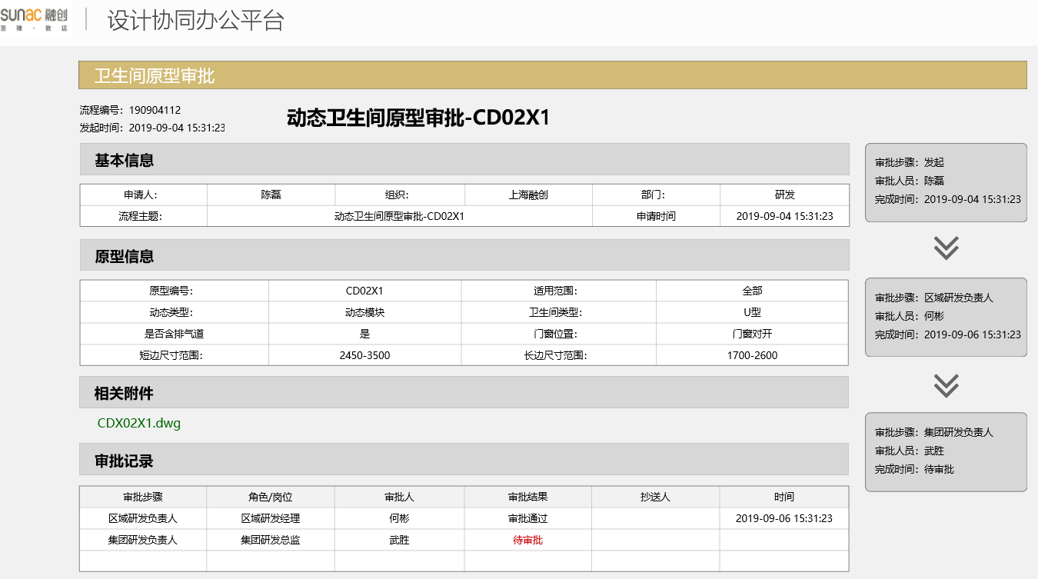
动态卫生间原型审批
表单编号(PageCode)： |  | P41
流程主题： |  | 动态卫生间原型审批 -prototypeID

基本信息
申请人 | 陈磊 | 组织 | 上海融创 | 部门 | 研发
流程主题 | 动态卫生间原型审批 -prototypeID |  |  | 申请时间

原型信息
原型编号： |  | prototypeID |  | 适用范围： |  | region
动态类型： |  | dynamicType |  | 卫生间类型： |  | bathroomType
是否含排气道 |  | hasAirVent |  | 门窗位置： |  | doorWindowPos
短边尺寸范围： |  | widthRange |  | 长边尺寸范围： |  | HeightRange

相关附件（附件地址）
filePath

P42静态卫生间原型审批
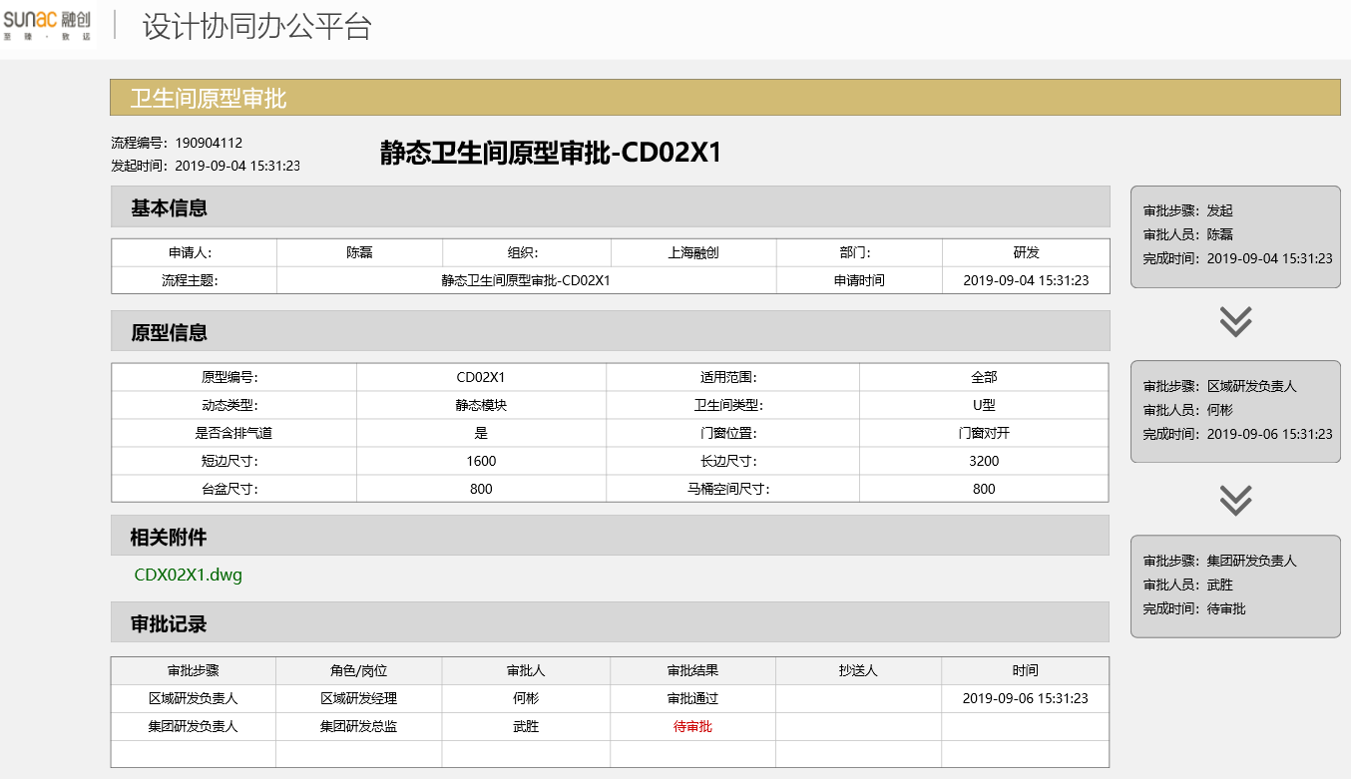
静态卫生间原型审批
表单编号(PageCode)： |  | P42
流程主题： |  | 静态卫生间原型审批 -prototypeID

基本信息
申请人 | 陈磊 | 组织 | 上海融创 | 部门 | 研发
流程主题 | 静态卫生间原型审批 -prototypeID |  |  | 申请时间

原型信息
原型编号： |  | prototypeID |  | 适用范围： |  | region
动态类型： |  | dynamicType |  | 卫生间类型： |  | bathroomType
是否含排气道 |  | hasAirVent |  | 门窗位置： |  | doorWindowPos
短边尺寸： |  | width |  | 长边尺寸： |  | Height
台盆尺寸： |  | basinSize |  | 马桶空间尺寸： |  | closestoolSize

相关附件（附件地址）
filePath

P51栏杆原型审批
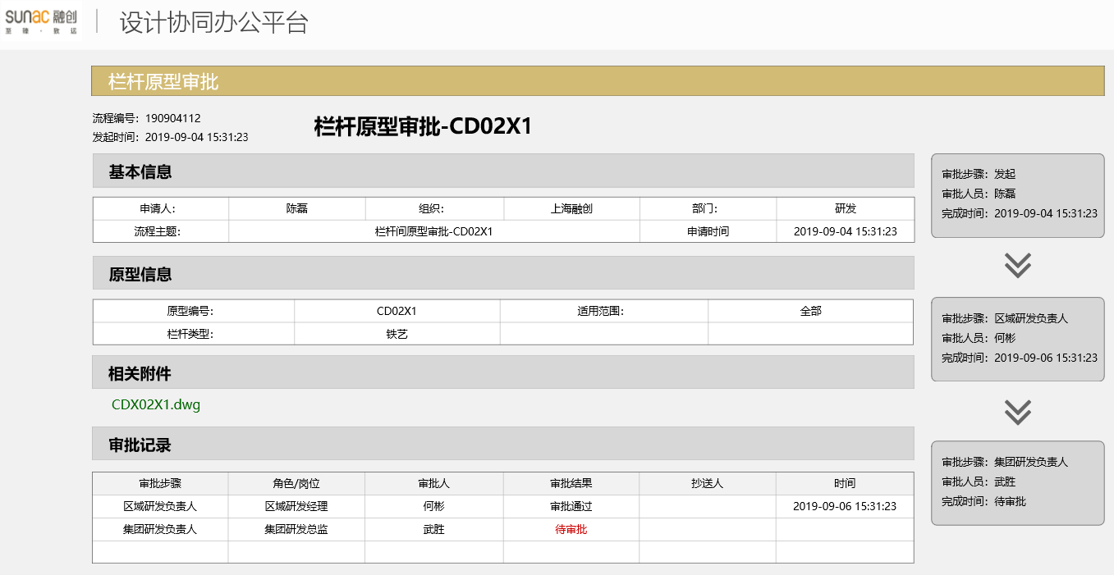
栏杆原型审批
表单编号(PageCode)： |  | P51
流程主题： |  | 栏杆原型审批 -prototypeID

基本信息
申请人 | 陈磊 | 组织 | 上海融创 | 部门 | 研发
流程主题 | 栏杆原型审批 -prototypeID |  |  | 申请时间

原型信息
原型编号： |  | prototypeID |  | 适用范围： |  | region
栏杆类型： |  | railingType

相关附件（附件地址）
filePath

P61空调原型审批
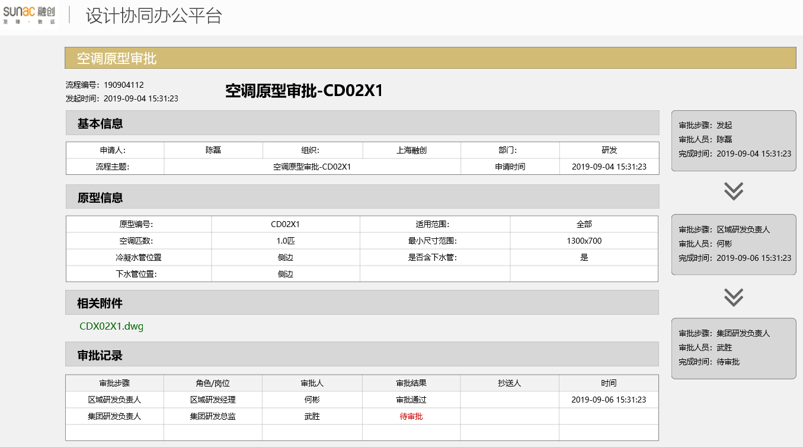
空调原型审批
表单编号(PageCode)： |  | P61
流程主题： |  | 空调原型审批 -prototypeID

基本信息
申请人 | 陈磊 | 组织 | 上海融创 | 部门 | 研发
流程主题 | 空调原型审批 -prototypeID |  |  | 申请时间

原型信息
原型编号： |  | prototypeID |  | 适用范围： |  | region
空调匹数： |  | power |  | 最小尺寸范围： |  | minSize
冷凝水管位置 |  | condensatePipePos |  | 是否含下水管： |  | hasSewerPipe
下水管位置： |  | sewerPipePos

相关附件（附件地址）
filePath

